VBプロジェクト
1. ソース管理のバインドを無効にする。 |  |  |  |  |  |  | [Warning]
 | ソリューション起動時のソース管理エラーに対処する。 |  |  |  |  |  | VB6.TextBoxArray
 |  |  |  |  |  |  | VB6.Format(srh_cnt)
 | Textエディタでソリューションファイル（BrandVB.sln）の以下のセクションを削除する。 |  |  |  |  |  | VB6.TwipsToPixelsX()
 |  |  |  |  |  |  | VB6.TwipsToPixelsY()
 | GlobalSection(TeamFoundationVersionControl) = preSolution |  |  |  |  |  | VB6.PixelsToTwipsX()
 |  | SccNumberOfProjects = 5 |  |  |  |  | VB6.PixelsToTwipsY()
 |  | SccEnterpriseProvider = {4CA58AB2-18FA-4F8D-95D4-32DDF27D184C} |  |  |  |  | VB6.GetItemString(w_hikaku, 0)
 |  | SccTeamFoundationServer = http://ihtf11:8080/tfs/acad_project |  |  |  |  | VB6.FixedLengthString(6)
 |  | SccLocalPath0 = .
 |  | SccProjectUniqueName1 = BrandVB1.vbproj
 |  | SccLocalPath1 = .
 |  | SccProjectUniqueName2 = BrandVB2.vbproj
 |  | SccLocalPath2 = .
 |  | SccProjectUniqueName3 = BrandVB3.vbproj
 |  | SccLocalPath3 = .
 |  | SccProjectUniqueName4 = BrandVB4.vbproj
 |  | SccLocalPath4 = .
 | EndGlobalSection

2. VS2019でビルドを通す。
 | 以下のビルドエラーに対処する。

 | （1）「Microsoft.VisualBasic.PowerPacks.LineShape」が見つからない

 |  | ① 「Microsoft.VisualBasic.PowerPacks 12.0」のパッケージダウンロード
 |  |  | 以下のサイトにアクセスするだけで「vb_vbpowerpacks.exe」が
 |  |  | 「ダウンロード」フォルダにダウンロードされる。

 |  |  | http://go.microsoft.com/fwlink/?LinkId=321343

 |  | ② パッケージのインストール。
 |  |  | Visual Studioを閉じた状態でダウンロードした「vb_vbpowerpacks.exe」を実行する。

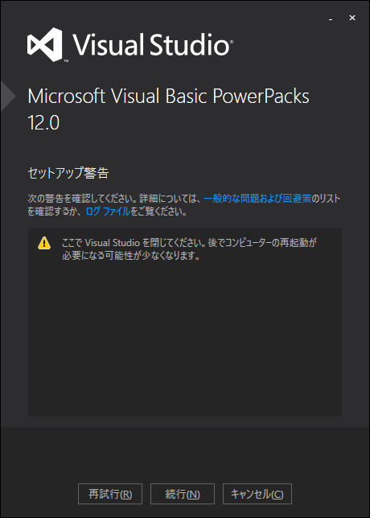

 |  | ③ 参照の追加
 |  |  | Visual Studioを開き、BrandVB1～BrandVB4のプロジェクトの参照に
 |  |  | 「Microsoft.VisualBasic.PowerPacks」を追加する。

 |  |  | (A) 旧参照「Microsoft.VisualBasic.PowerPacks.VS」を削除する。
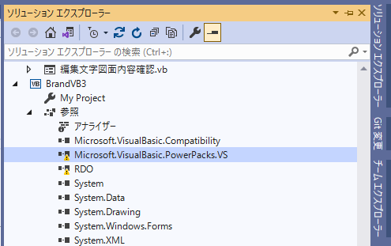

 |  |  | (B) 参照の追加で「アセンブリ」－「拡張」から「Microsoft.VisualBasic.PowerPacks」にチェックを入れて
 |  |  |  | 「OK」ボタンを押下する。 |  |  | 「Microsoft.VisualBasic.PowerPacks」が追加される。
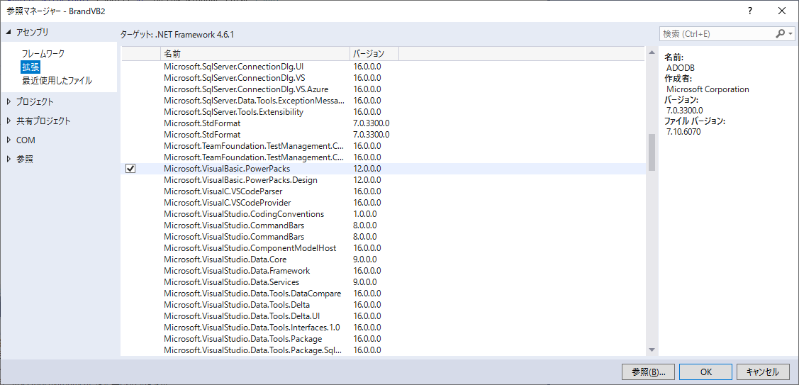
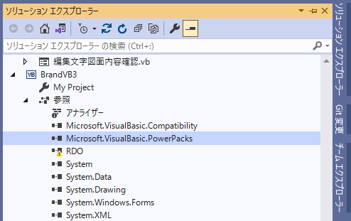

 |  | ④ ツールボックスに「LineShape」コントロールを追加する。
 |  |  | (A) ツールボックスウィンドウ内でマウス右クリックでプロパティを |  |  | (B)「.NET Frameworkコンポーネント」タブで「LineShape」にチェックを入れ
 |  |  |  | 表示し「アイテムの選択」を選択する。 |  | 「OK」ボタンを押下する。
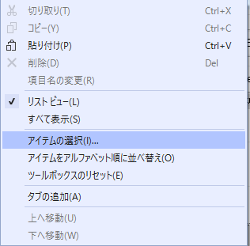
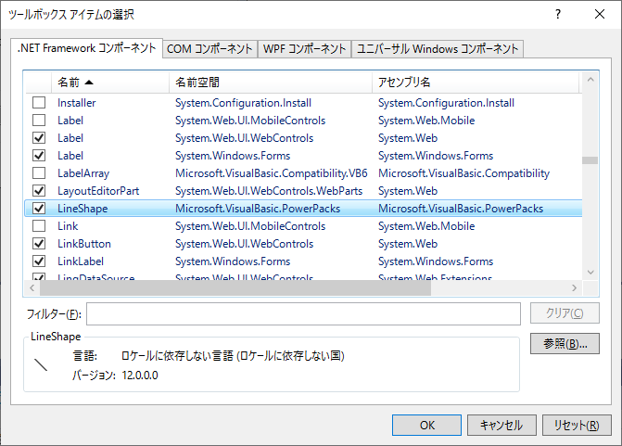

 | （3）Remote Data Objects (RDO)が非対応
 |  | RDOでのDBアクセス部分をADO.NETに変更する。

 |  | RDO.rdoConnection |  |  | Microsoft.Data.Odbc.OdbcConnection

 |  | ① 接続および切断

 |  | 1. 接続文字列を指定して、OdbcConnectionオブジェクトを生成
 |  | 2. OdbcConnection.Openメソッドでコネクションを接続
 |  | 3. OdbcConnection.Closeメソッドでコネクションを切断
 |  | 4. オブジェクトを破棄
'オブジェクト宣言
Dim con As Microsoft.Data.Odbc.OdbcConnection
'1. OdbcConnectionオブジェクトの生成
con = New Microsoft.Data.Odbc.OdbcConnection("DSN=DSN01;UID=USER01;PWD=PASS01")
Try
'2. コネクション接続
con.Open()
'メッセージボックスの表示
MessageBox.Show("接続できました", "Connect", _
MessageBoxButtons.OK, MessageBoxIcon.None)
'3. コネクション切断
con.Close()
'4. オブジェクトの破棄
con.Dispose()
'エラー処理
Catch ex As Microsoft.Data.Odbc.OdbcException
'エラー処理ルーチンを記述
End Try

円弧配置
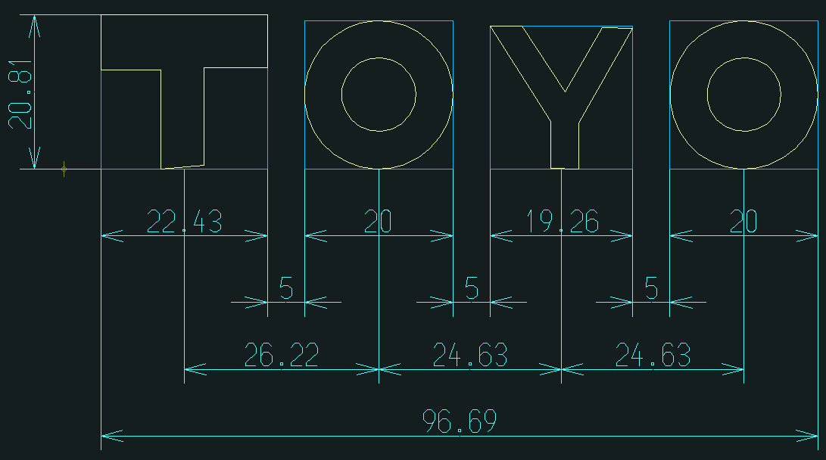
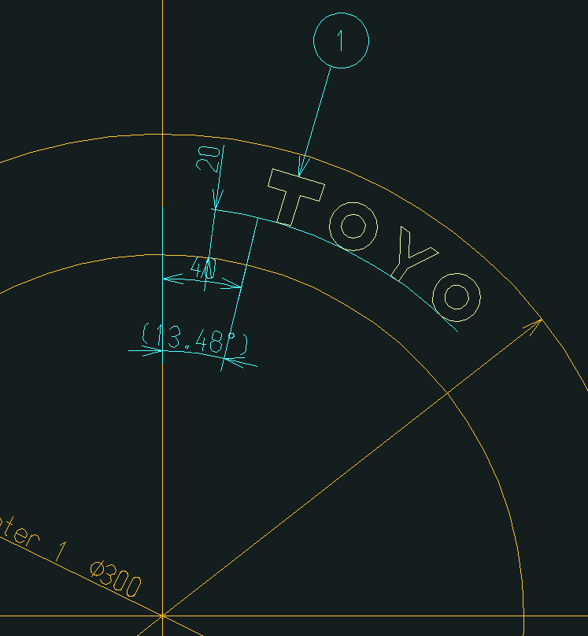
(C) 径方向寸法線
(A) 文字枠
(A) 文字枠
(B) 文字間隔
編集文字のピクチャー
 | ＜Advance CADの円弧配置動作＞

 | 配置する編集文字のピクチャーより、原始文字1文字ずつ「edtrotlst」Acad関数で
 | 形状ピクチャーに回転複製を行う。

 | アイテム回転関数
 | int edtrotlst(int keydup, int keypic, const int itmlst[], int nitm,
 |  | const DPOINT& org, double ang)

 | keydup 複製アイテム制御スイッチ
 |  | 0 : 複製アイテムを作成せずに指定されたアイテムを回転する。
 |  | 1 : 複製アイテムを作成し、それを回転する。ただし複製アイテムのアイテム属性 (
 |  |  | クラス、レビジョン、線種、線幅 ) は、対応するアイテムと同一とする。
 |  | 2 : 複製アイテムを作成し、それを回転する。ただし複製アイテムのアイテム属性 (
 |  |  | クラス、レビジョン、線種、線幅 ) は、現在のデフォルトのアイテム属性とする。
 | keypic 出力ピクチャ制御スイッチ
 |  | 0 : keydup が 0 であれば、指定されたアイテムをそれが存在するピクチャに出力す
 |  |  | る。keydup が 0 でなければ、複製アイテムをアクティブピクチャに出力する。
 |  |  | > 0 : 指定されたアイテムまたは複製アイテムをピクチャ #keypic に出力する。
 | itmlst アイテム識別子のリスト (int itmlst[nitm])
 | nitm アイテム識別子の数
形状(Top or Bottom)のピクチャー | org 回転中心点
 | ang 回転角度 ( 単位 : 度 )

 | ※ 左の図では、基準線から40mm、内側のタイヤから20mmの位置に配置している。

 | ＜先頭文字の配置＞ |  |  | ＜後続文字の配置＞
 | ① | 配置の開始座標を中心として、先頭文字枠幅を半径とした円弧と |  | ① | 先行文字の文字枠右下座標より文字間隔分隔たった「(C) 径方向寸法線」上の座標を
 |  | 「(C) 径方向寸法線」との交点座標を計算する。 |  |  | 中心として、後続文字枠幅を半径とした円弧と「(C) 径方向寸法線」との交点座標を
×
 |  |  |  |  | 計算する。

×
T
(B) 文字間隔
(C) 径方向寸法線

×
θ
 | ② | 文字枠の底辺の延長線と配置の開始座標から①で求めた交点座標を通る線分との
 |  | 角度θを求める。
 |  |  |  | ② | 後続文字枠の底辺の延長線と後続文字枠左下座標から①で求めた交点座標を通る線分との
 |  |  |  |  | 角度θを求める。
×
T
θ

 | ③ | 配置の開始座標を基点として、マイナスθ分回転させた編集文字の
 |  | 先頭文字を複写する。
 |  |  |  | ③ | 後続文字枠左下座標を基点として、マイナスθ分回転させた編集文字の
×
－θ
T
 |  |  |  |  | 後続文字を複写する。

×
T
－θ
O

